Sammanställning
Flextidsmall 2024 |  | Skriv ditt namn: |  | Förklaring till klockformat och decimalformat. EX:
Flextidssaldot får variera mellan -10 tim till högst +45tim. | Ingående flextids-saldo | Utgående flextids-saldo | Period avslutad |  |  | C | D | E |  | I | J | K
Januari | 0.0 | 0.0 | NEJ | Datum | Dag | IN | Lunch | UT | Total tid | Schematid | Plus/ minus | Ack flextids saldo | Närvaro
Februari | 0.0 | 0.0 | NEJ |  | Tid föregående mån |  |  |  |  |  |  | 0.0
Mars | 0.0 | 0.0 | NEJ | 2015-06-01 | måndag | 0:00:00 | 0:30:00 | 0:00:00 | -0.50 | 8.00 | -8.50 | 0.0 | Uppgift saknas
April | 0.0 | 0.0 | NEJ | Kolumn C-E= klockformat dvs du anger timmar och minuter med ett kolon mellan.
Maj | 0.0 | 0.0 | NEJ | Halv 7 skrivs 06:30, kvart i 3 skrivs 14:45. Fyll i start- och sluttid och ev förändring av lunchtiden.
Juni | 0.0 | 0.0 | NEJ
Juli | 0.0 | 0.0 | NEJ | Kolumn I-K = decimalformat dvs 7 och en halv timme skrivs 7,5. 3 tim och 20 minuter skrivs 3,33.
Augusti | 0.0 | 0.0 | NEJ
September | 0.0 | 0.0 | NEJ
Oktober | 0.0 | 0.0 | NEJ
November | 0.0 | 0.0 | NEJ | Klämdagar och förkortad arbetstid gäller T/A- personal enligt lokalt kollektivavtal
December | 0.0 | 0.0 | NEJ

Arbetstid/dag (decimalformat) |  |  | 8.00
Lunchavdrag (decimalformat) |  |  | 0.50

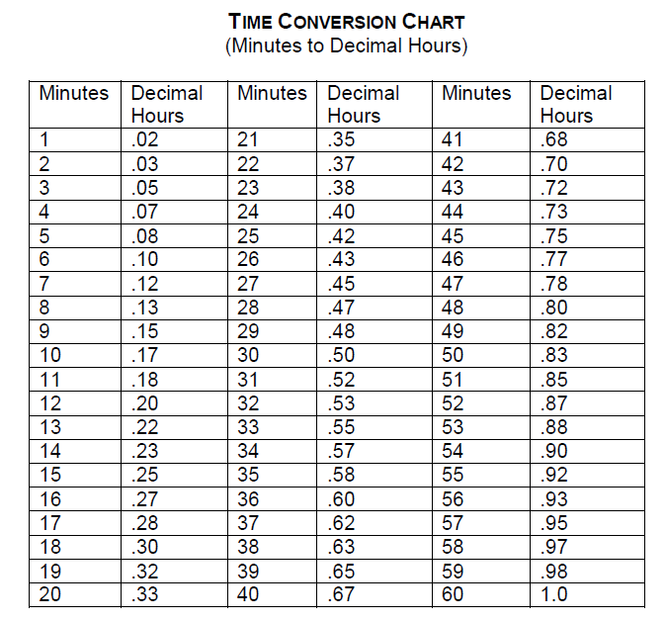
Att tänka på: Om du ändrar arbetstid/dag under året så påverkar det flexsumman även retroaktivt. Hämta då en ny mall och lägg in det saldo du hade innan som ingående saldo och fortsätt sedan att fylla i med de nya förutsättningarna.
I cellen K3 på januarifliken lägger du in det utgående/kvarvarande flextidssaldot du hade vid utgången av fg år.
Skriv i närvarotiden enligt klockformatet 16:15, om du t.ex. gick hem kvart över 4. Skriv inte in tiden i decimalformat.
Om du arbetar deltid: ändra arbetstiden i den gröna rutan (E16) ovan (i decimalformat) , om du arbetar lika många timmar/dag. Annars tar du bort det som står i kolumnerna E och I på resp månadsflik för de dagar du inte arbetar. Viktigast är att kontrollera att förändringen av flextiden blir rätt dag för dag så att totalen räknas rätt. Vid veckor med förkortad arbetstid vg kontrollera särskilt schema (Arbetstidsschema T/ A- personal) hur mycket du då ska jobba under veckan. Vid mycket oregelbunden arbetstid är det enklare att själv hålla reda på dina tider jämfört mot arbetstidsschemat än att ändra för mycket i Flexmallen.
När du har semester, är sjuk eller VAB mm, tar du bort värdet i den gula kolumnen (I) samt nollar lunchen i kolumnen (D) . Ange gärna frånvaroorsak i anteckningskolumnen. Ska inte påverka flexsaldot då du rapporterar frånvaron i Primula.
Hel kompdag registreras genom att du lägger in 08:00-08:30 utan att ta bort lunch = - 8 timmar flex
När månaden är slut ändrar du det NEJ som står på resp månadsflik till ett JA. Då blir sammanställningen på den här sidan korrekt. Informera din chef om månadens saldo.

Vid frågor mm angående denna mall, mejla till lon@sh.se

